Invoice Driver
A. Tampilan View Invoice Driver di Odoo

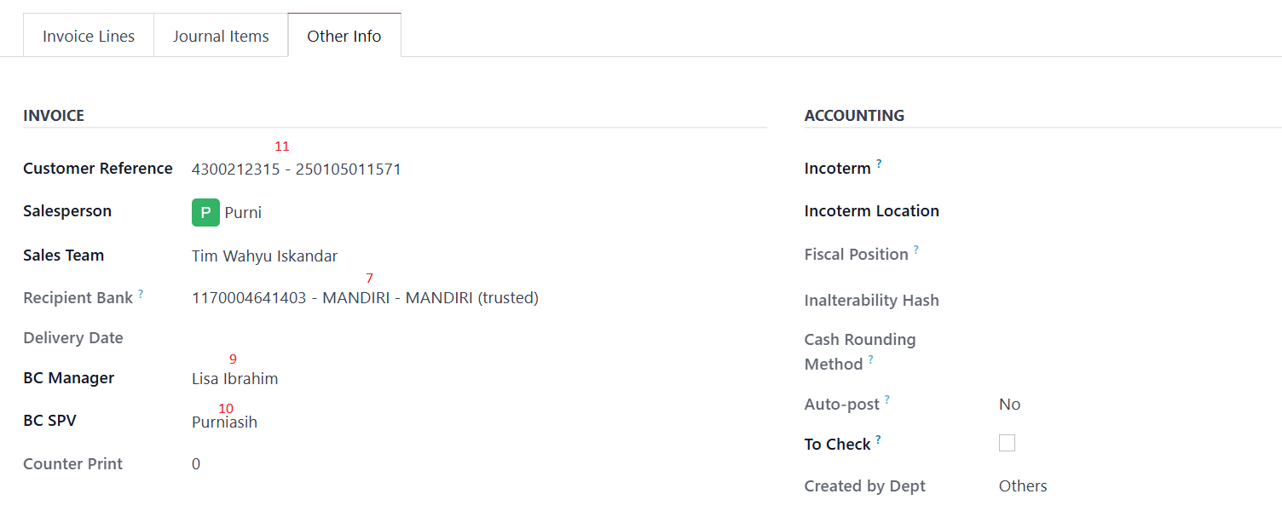

 | Note :
 | - Kode depan Invoice adalah INVDV dan Journal yang dipakai ada Invoice Driver - Dan untuk alamat Invoice ambilnya dari master customer kalau Invoice address customer diisi dimaster customer maka ambil dari Invoice address yang ada dimaster customer tetapi kalau tidak maka ambil alamat yang kantor yang dimaster customer

B. Contoh Cetakan Invoice Driver

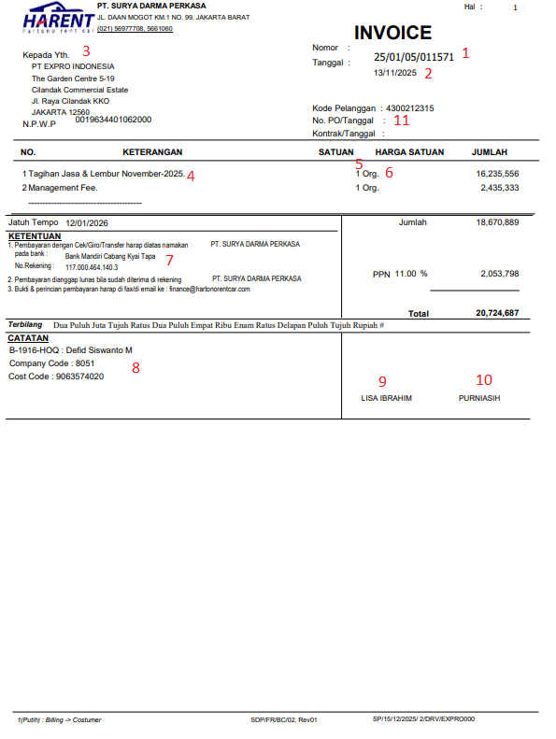

 | Note :
 | Untuk kolom yang No 6 selalu munculnya adalah Org.

